Tables de production employées
TABLES DE PRODUCTION EMPLOYEES

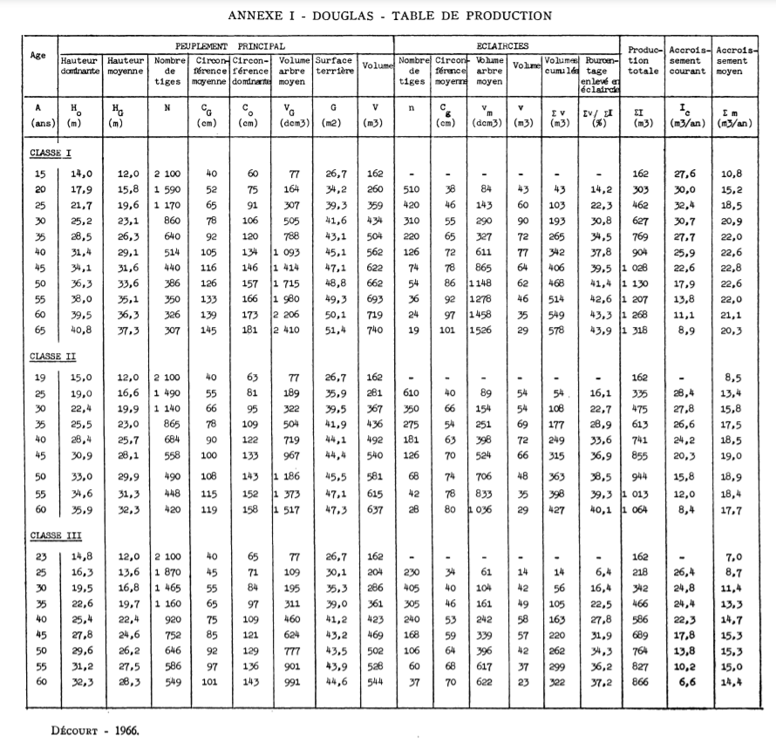
 | Douglas

 | Table utilisée : | Tables de Décourt pour le Douglas dans le nord-est du massif central

 |  | Classe de fertilité 2 (moyenne)

 | Source : | http://documents.irevues.inist.fr/bitstream/handle/2042/24918/RFF_1967_8-9_547.pdf?sequence=1

